79
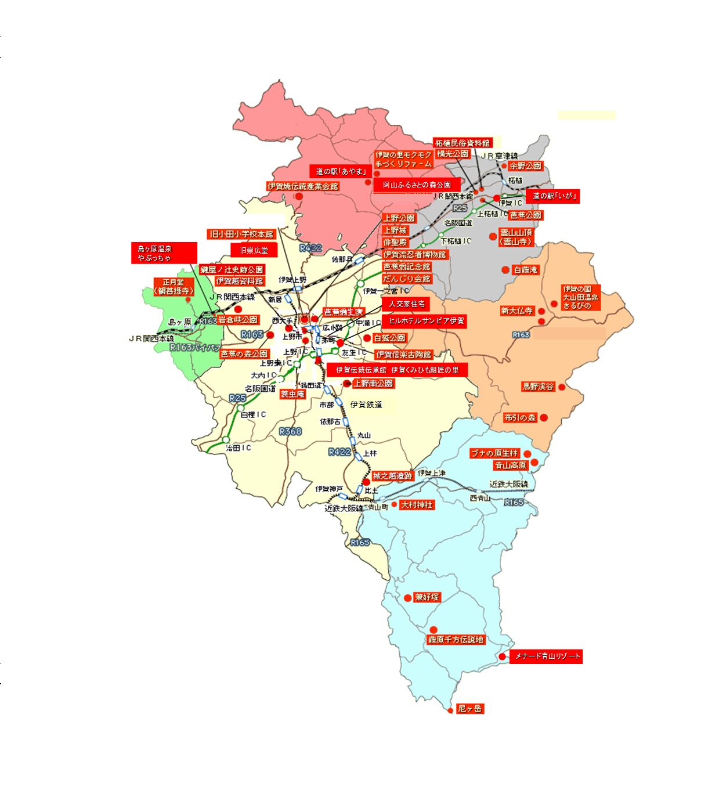
しらさぎ公園
 |  |  |  | 交通・通信・観光 121 | 122 交通・通信・観光
79．施設別観光客入込数 |  |  | 単位：人

施 設 名 | 令和4年 | 令和5年 | 令和6年
伊賀上野城 | 74,770 | 77,737 | 75,126
伊賀流忍者博物館 | 83,481 | 109,806 | 116,859
伊賀越資料館 | … | … | …
だんじり会館 | 5,613 | 5,340 | 5,483
芭蕉翁生家 | 3,194 | 3,622 | 4,402
蓑虫庵 | 2,221 | 2,209 | 2,754
芭蕉翁記念館 | 8,589 | 9,381 | 10,170
旧小田小学校 | 1,435 | 1,304 | 1,348
旧崇広堂 | 10,027 | 9,239 | 9,398
入交家住宅 | 3,728 | 2,574 | 2,793
城之越遺跡 | 337 | 282 | 244
上野天神秋祭 | 100,000 | 195,000 | 173,000
伊賀伝統伝承館 伊賀くみひも組匠の里 | 10,883 | 10,690 | 13,626
伊賀上野NINJAフェスタ | 6,000 | 15,810 | 16,690
芭蕉祭 | 150 | 220 | 600
ヒルホテルサンピア伊賀 | 141,798 | 148,323 | 155,960
伊賀焼伝統産業会館 | 8,631 | 6,708 | 6,853
伊賀の里モクモク手づくりファーム | 232,280 | 229,112 | 224,876
阿山ふるさとの森公園 | 2,135 | 3,348 | 298
道の駅「あやま」 | 190,184 | 192,948 | 183,672
伊賀の国 大山田温泉 さるびの | 169,777 | 178,367 | 177,503
新大仏寺 | 21,380 | 42,570 | 26,577
島ヶ原温泉やぶっちゃ | 136,140 | 139,327 | 134,919
余野公園 | 24,168 | 20,768 | 20,138
道の駅「いが」 | 257,300 | 264,937 | 255,828
青山高原 | 203,300 | 187,030 | 229,107
メナード青山リゾート | 26,684 | 10,012 | 10,022
ミュージアム青山讃頌舎 | 1,836 | 2,226 | 2,725
合 計 | 1,726,041 | 1,868,890 | 1,860,971
注:伊賀越資料館は平成31年4月1日以降休館中 |  |  | 出典：伊賀市産業振興部観光戦略課
芭蕉翁生家は平成30年4月から令和４年３月まで工事のため休館
令和2年・3年のNINJAフェスタは新型コロナウイルス感染症防止のため中止
令和2年から4年の芭蕉祭は新型コロナウイルス感染症防止のため規模縮小して実施

